Original
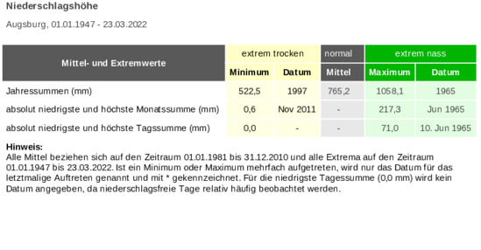
 |  | Unser Kommentar zu diesen Diagrammen
 | 1. | Das Säulen-Diagramm repräsentiert das Thema Entwicklung, ist also korrekt ausgewählt. Wenn Sie mögen, lesen Sie in unserem Blog mehr dazu.

 | 2. | Die Werte werden sowohl an den Säulen, als auch an der Y-Achse angezeigt, folglich reduntant.
 | 3. | Die Werte an den Säulen sind um 90° gedreht und daher schlecht lesbar. Daher weglassen zugunsten der Anzeige an der Y-Achse.
 | 4. | Es ist viel zu lesender Text vorhanden. Der könnte gestrafft und von Redundanzen (Niederschlag, Jahr-) befreit werden.
 | 5. | Die Überschrift könnte im Sinne von | Storytelling | formuliert werden. Denn welchen Nutzen bietet sonst das Diagramm?

Vorschlag
Augsburger Allgemeine Zeitung 22.1.2022

RCCCM - Deutscher Wetterdienst - Augsburg (dwd.de)

Vorschlag
 | Unter Mittel |  | über Mittel |  | Mittel
2000 | 755.77272727 |  | 190.22727273 | 0.5 | 755.77272727
2001 | 755.77272727 |  | 116.22727273 | 24.5 | 755.77272727
2002 | 755.77272727 |  | 298.22727273
2003 | 527 |  | #N/A
2004 | 629 |  | #N/A
2005 | 755.77272727 |  | 134.22727273
2006 | 755.77272727 |  | 1.2272727273
2007 | 755.77272727 |  | 65.227272727
2008 | 680 |  | #N/A
2009 | 706 |  | #N/A
2010 | 755.77272727 |  | 64.227272727
2011 | 580 |  | #N/A
2012 | 703 |  | #N/A
2013 | 755.77272727 |  | 90.227272727
2014 | 684 |  | #N/A
2015 | 641 |  | #N/A
2016 | 755.77272727 |  | 60.227272727
2017 | 734 |  | #N/A
2018 | 648 |  | #N/A
2019 | 721 |  | #N/A
2020 | 712 |  | #N/A
2021 | 755.77272727 |  | 84.227272727
In 45% der Jahre liegen die Niederschlagsmengen (l) über dem Jahresmittel!
Größte Niederschlagsmenge liegt 19 Jahre zurück!

so wird´s gemacht

Verarbeitung
Jahr | Unter Mittel | über Mittel | x | y | Titel 1 | In 45% der Jahre liegen die Niederschlagsmengen (l) über dem Jahresmittel!
2000 | 755.77272727 | 190.22727273 | 0.5 | 755.77272727 | Titel 2 | Größte Niederschlagsmenge liegt 19 Jahre zurück!
2001 | 755.77272727 | 116.22727273 | 24.5 | 755.77272727 | Titel3 | Jahresmittel
2002 | 755.77272727 | 298.22727273
2003 | 527 | #N/A | Anzahl Jahre
2004 | 629 | #N/A |  | 22
2005 | 755.77272727 | 134.22727273 | Anzahl über Jahresmittel
2006 | 755.77272727 | 1.2272727273 |  | 10
2007 | 755.77272727 | 65.227272727 |  | 45%
2008 | 680 | #N/A | Jahr des Maximums
2009 | 706 | #N/A |  | 2002
2010 | 755.77272727 | 64.227272727 |  | 19 Jahre
2011 | 580 | #N/A
2012 | 703 | #N/A
2013 | 755.77272727 | 90.227272727
mehr Informationen?
2014 | 684 | #N/A
2015 | 641 | #N/A
2016 | 755.77272727 | 60.227272727
2017 | 734 | #N/A
2018 | 648 | #N/A
2019 | 721 | #N/A
2020 | 712 | #N/A
2021 | 755.77272727 | 84.227272727

Mehr Informationen

Weitere Informationen rund um das Thema erhalten Sie:
Durch den Newsletter Controlling EXCELlent
Im BLOG Controlling EXCELLent
In der XING-Gruppe Controlling meets Excel & Co.

Professionelle Excel-Diagramme erstellen

Spontanes Feedback?

